Sheet1
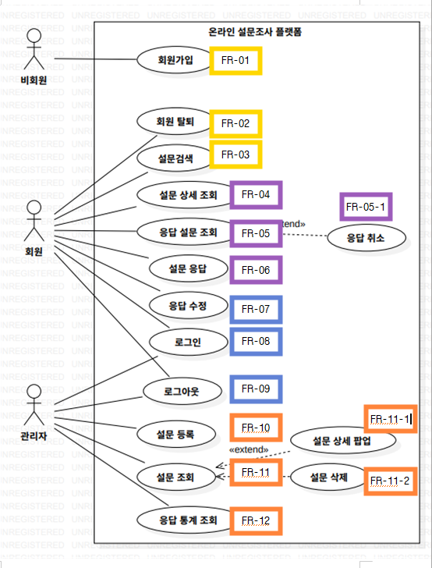
ID | 기능명 | 상세 설명 (Description) | 관련 액터
1 | 회원 가입 | 사용자는 ID, 비밀번호, 이름, 전화번호, 이메일을 입력하여 회원으로 가입할 수 있다. | 비회원
2 | 회원 탈퇴 | 회원은 시스템을 탈퇴할 수 있으며, 탈퇴 시 모든 데이터가 삭제된다. | 회원
3 | 설문 검색 | 회원은 상태(진행중, 예정, 종료)와 키워드를 입력하여 설문을 검색할 수 있다. | 회원
4 | 설문 상세 조회 | 회원은 검색된 리스트에서 설문을 선택하여 상세 정보를 조회할 수 있다. | 회원
5 | 내 응답 관리 | 회원은 자신이 참여한 응답 내역을 조회할 수 있으며, 진행 중인 설문에 한해 응답을 취소할 수 있다. | 회원
6 | 설문 응답 | 회원은 진행 중인 설문에 대해 내용을 입력하고 제출할 수 있다. | 회원
7 | 응답 수정 | 회원은 진행 중인 설문에 대해 이미 제출한 내용을 수정할 수 있다. | 회원
8 | 로그인 | 관리자와 회원은 ID와 비밀번호를 통해 시스템에 접속할 수 있다. | 회원, 관리자
9 | 로그아웃 | 접속된 사용자는 세션을 종료하고 시스템에서 로그아웃할 수 있다. | 회원, 관리자
10 | 설문 등록 | 관리자는 제목, 설명, 문항, 기간 등을 입력하여 설문을 등록할 수 있다. | 관리자
11 | 설문 관리(관리자) | 관리자는 전체 설문 리스트를 조회하고, 특정 설문의 상세 팝업 확인 및 삭제를 수행할 수 있다. | 관리자
12 | 응답 통계 조회 | 관리자는 특정 기간을 선택하여 전체 설문 수 및 응답 통계 수치를 조회할 수 있다. | 관리자

